PROYECTOS APROBADOS 2023
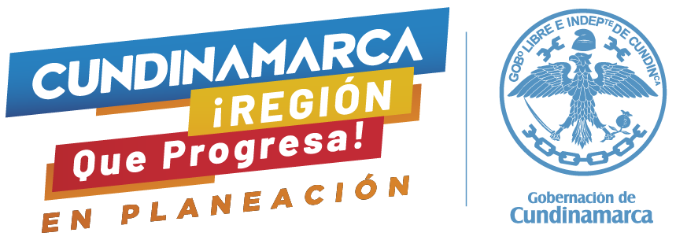
 |  |  | FLUJO DE CAJA

ITEM | BIENIO | AÑO APROBACION | DECRETO O ACUERDO DE APROBACIÓN | BPIN | PROYECTO | ASIGNACIONES DIRECTAS | ASIGNACIÓN PARA INVERSION REGIONAL 60 % | ASIGNACIÓN PARA INVERSION REGIONAL 40 % | CONVOCATORIA AMBIENTAL REGALIAS | VALOR TOTAL
1 | 2023-2024 | 2023 | ACUERDO 12 DE 2023 | 2023000050006 | Fortalecimiento a la Estrategia de Alimentación Escolar en los municipios no certificados para la vigencia 2023 del Departamento de Cundinamarca |  |  | $ 73,467,216,989.00 |  | $ 73,467,216,989.00
2 | 2023-2024 | 2023 | DECRETO 167 DE 2023 | 2023004250024 | Fortalecimiento a la Estrategia de Subsidio de transporte escolar para la vigencia 2023 en municipios no certificados del Departamento de Cundinamarca |  | $ 26,541,498,067.00 |  |  | $ 26,541,498,067.00
3 | 2023-2024 | 2023 | ACUERDO 1 DE 2023 | 20223201010038 | Implementacion de un proceso de restauración ecológica como medida de conservación de áreas ambientales estratégicas en la provincia de Gualiva Cundinamarca |  |  |  | $ 2,238,923,844.00 | $ 2,238,923,844.00
4 | 2023-2024 | 2023 | DECRETO 276 DE 2023 | INFLEXIBILIDAD | Inflexibilidades - pago servicio de la deuda departamento de Cundinamarca 2021 | $ 6,263,997,413.00 | $ 6,479,685,082.00 |  |  | $ 12,743,682,495.00
TOTAL GENERAL |  |  |  |  |  | $ 6,263,997,413.00 | $ 33,021,183,149.00 | $ 73,467,216,989.00 | $ 2,238,923,844.00 | 114,991,321,395

Fuente: Dirección de Gestión de la Inversión - Secretaría de Planeación
Corte: Octubre 15 de 2023

